상품제안서
락앤락 매직 스쿨핏 스위치캡 보틀 520ml | 상품코드: F32675

 |  |  |  |  |  |  | 02-412-0044 | www.easy1.co.kr
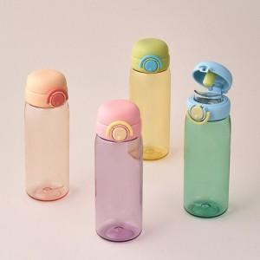

【상세/제작정보】

【인쇄/포장옵션】 | 실크, 컬러필름인쇄 / 포장지포장

【공급단가】 | 수량 | 30~ | 100~ | 300~ | 500~ | 1,000~
*VAT별도 | 단가 | 13,550원 | 12,750원 | 12,150원 | 11,950원 | 11,750원

【상품 URL】 | https://easy1.co.kr:443/src/goods_detail.php?gdno=32675

